RAGAZZI
 | 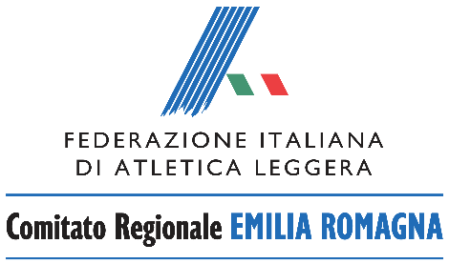

 | CAMPIONATO REGIONALE DI SOCIETA’ SU PISTA 2023
 | RAGAZZI
MODULO DI AUTOCERTIFICAZIONE RISULTATI OTTENUTI NELLA FASE PROVINCIALE
(da inviare a sigma.emiliaromagna@fidal.it entro e non oltre il 30 maggio 2023)
Società:
 | Codice | Denominazione

gara | numero tessera (obbligatorio) | atleta (cognome e nome) | manifestazione (luogo e data) | prestazione | punti
60 m
1000 m
60 hs
alto
lungo
peso
vortex
marcia km. 2
4x100

TOTALE PUNTI |  |  |  | 0
(sommare fino ad un massimo di 13 punteggi in almeno 7 diverse gare ;
i recuperi in altrettante gare diverse, quindi non più di 2 punteggi per gara)

Il sottoscritto…………...………..Presidente della Società dichiara che i dati sopra riportati corrispondono a verità.

 |  | Firma Presidente Società

